상품제안서
나전칠기보석함(이조사슴송학쌍합) | 상품코드: S17481

 |  |  |  |  |  |  | 02-713-8555 | www.synergygift.co.kr
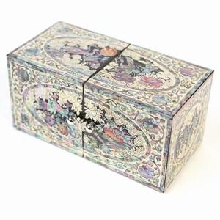 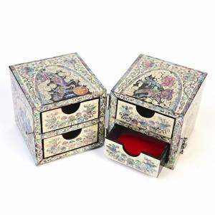

【상세/제작정보】

【인쇄/포장옵션】 | 실크 / 포장지포장

【공급단가】 | 수량 | 10~ | 50~ | 100~ | 300~ | 500~
*VAT별도 | 단가 | 75,000원 | 73,200원 | 70,200원 | 68,400원 | 66,600원

【상품 URL】 | https://www.synergygift.co.kr:443/src/goods_detail.php?gdno=73

